表紙
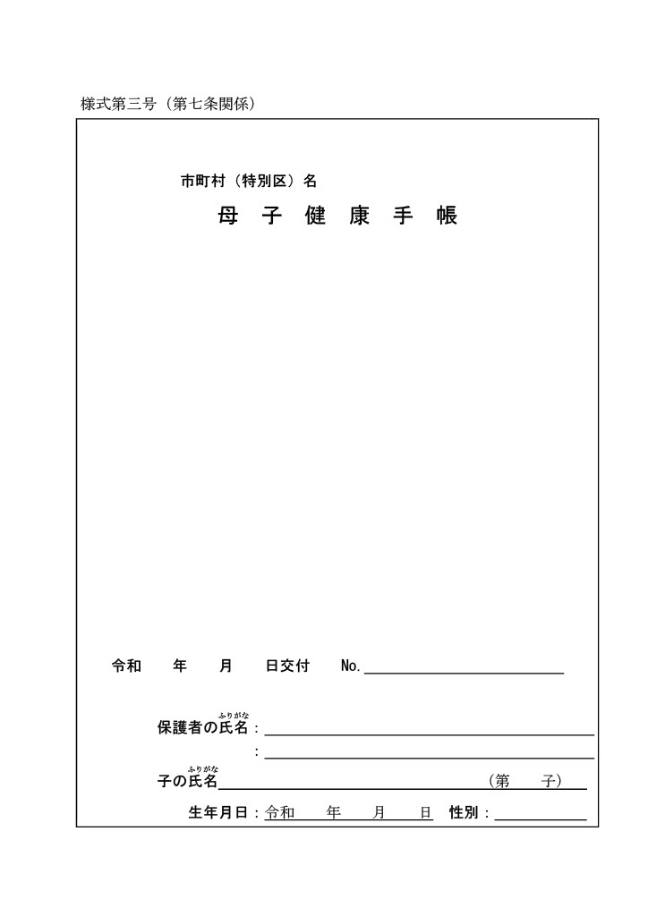
目次へ戻る

ページ１_受取後記入
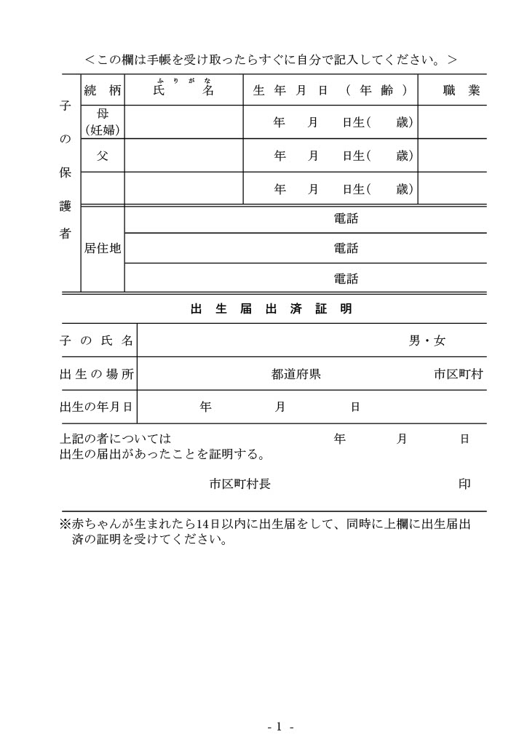
目次へ戻る

ページ２_妊婦の健康状態等
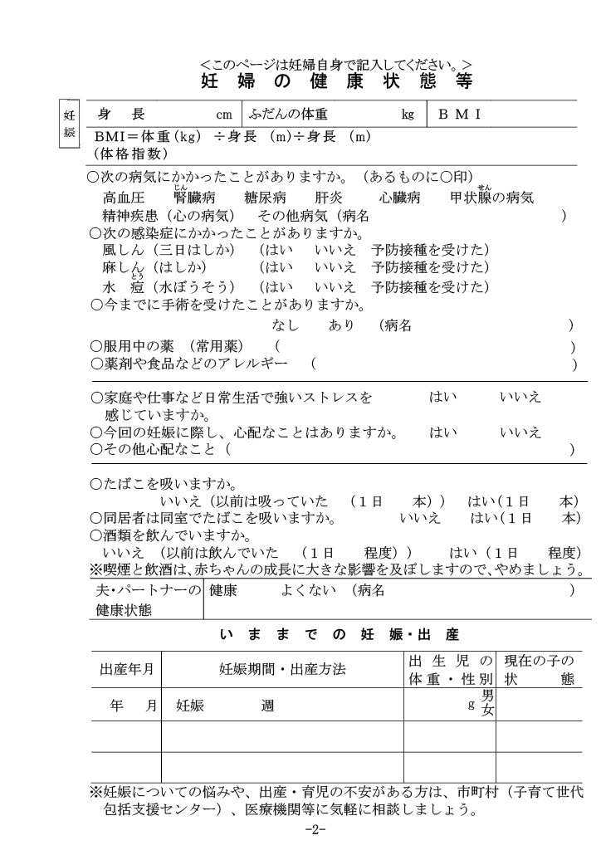
目次へ戻る

ページ３_妊婦の職業と環境
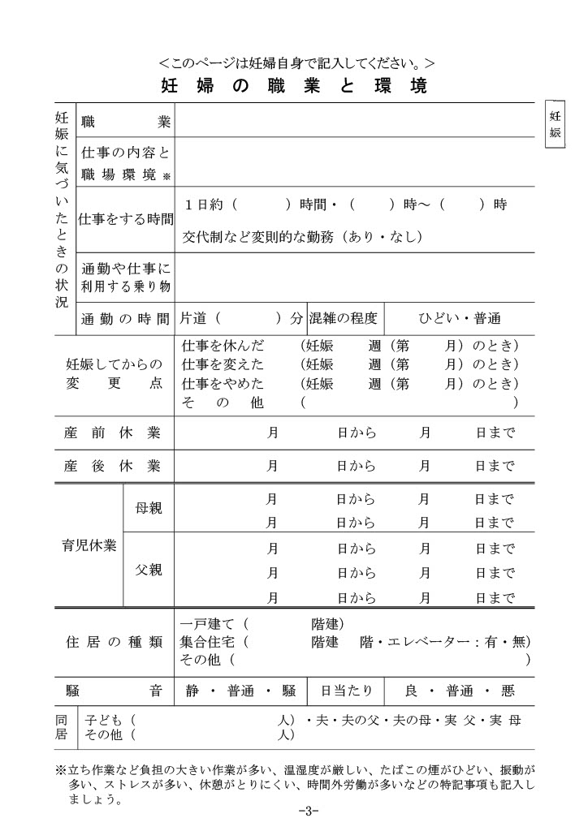
目次へ戻る

ページ４_妊娠中の記録（１）
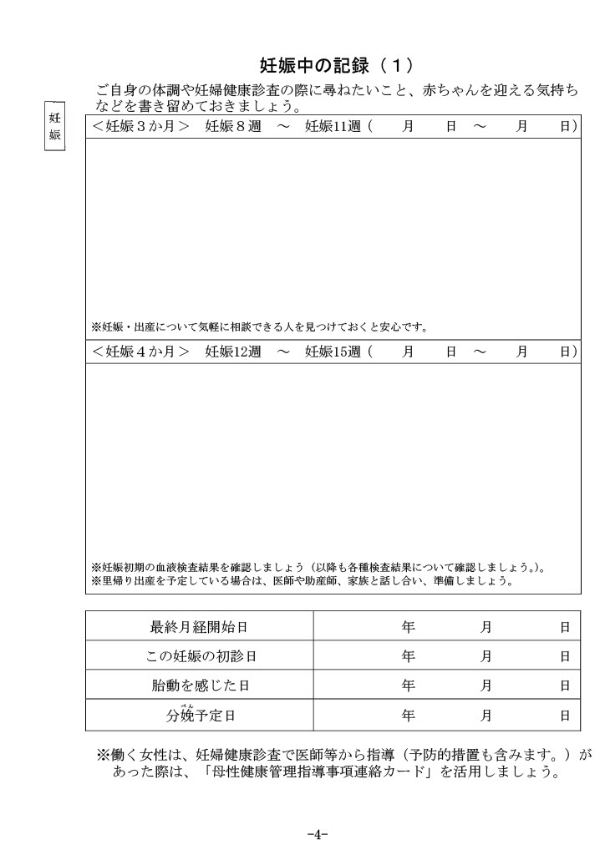
目次へ戻る

ページ５_妊娠中の記録（２）
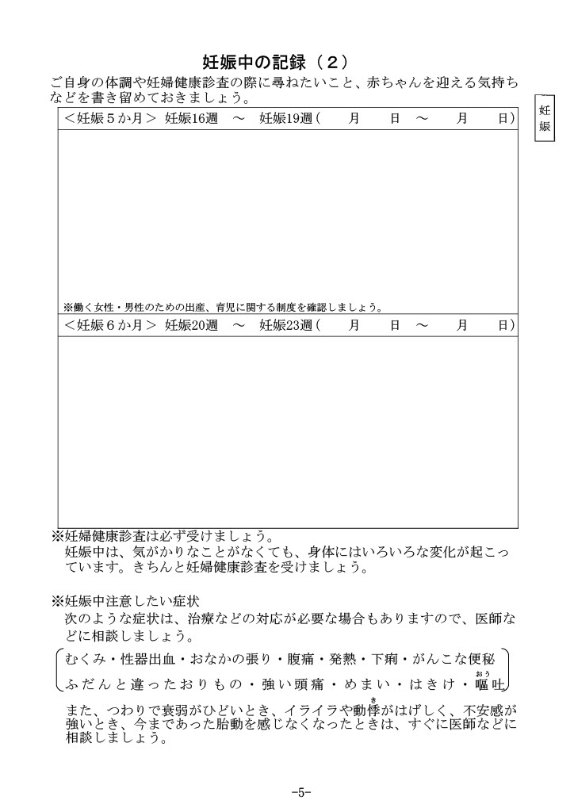
目次へ戻る

ページ６_妊娠中の記録（３）
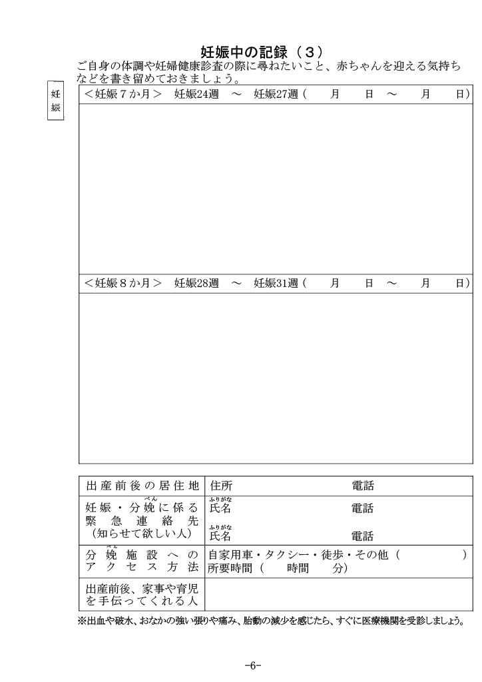
目次へ戻る

ページ７_妊娠中の記録（４）
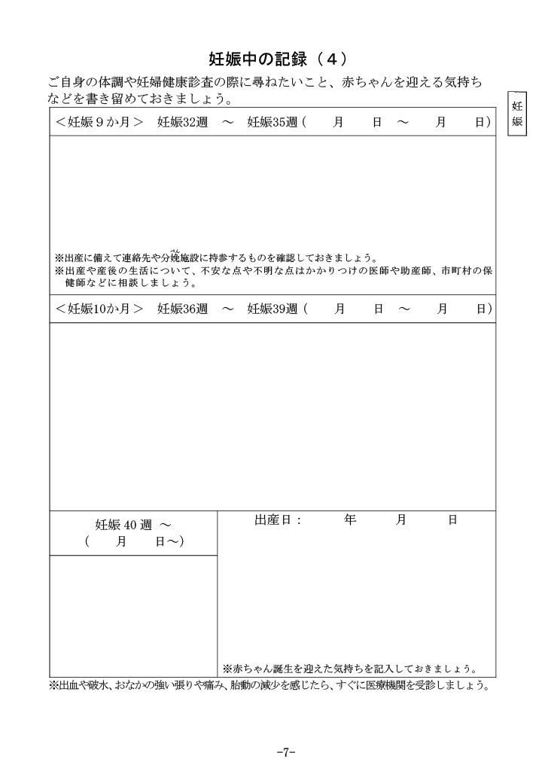
目次へ戻る

ページ８～９_妊娠中の経過
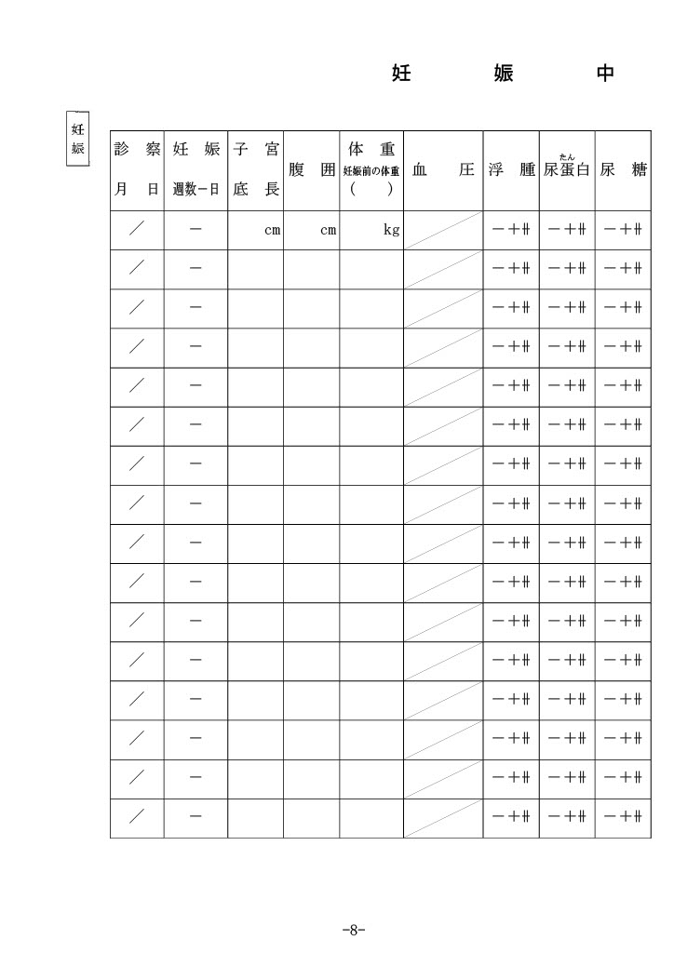
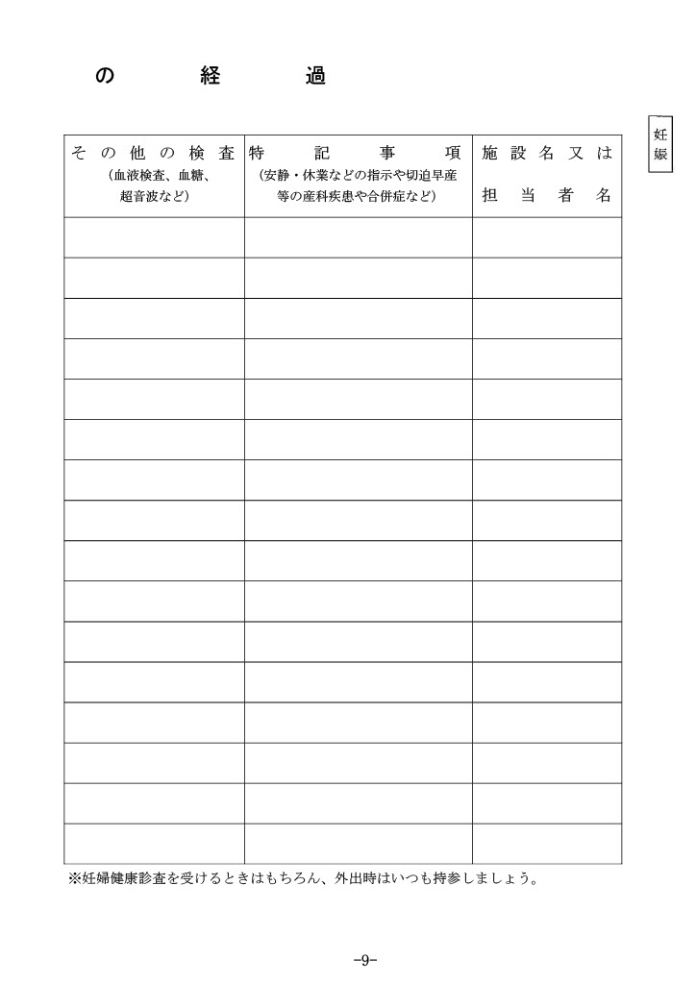
目次へ戻る

ページ１０_検査の記録
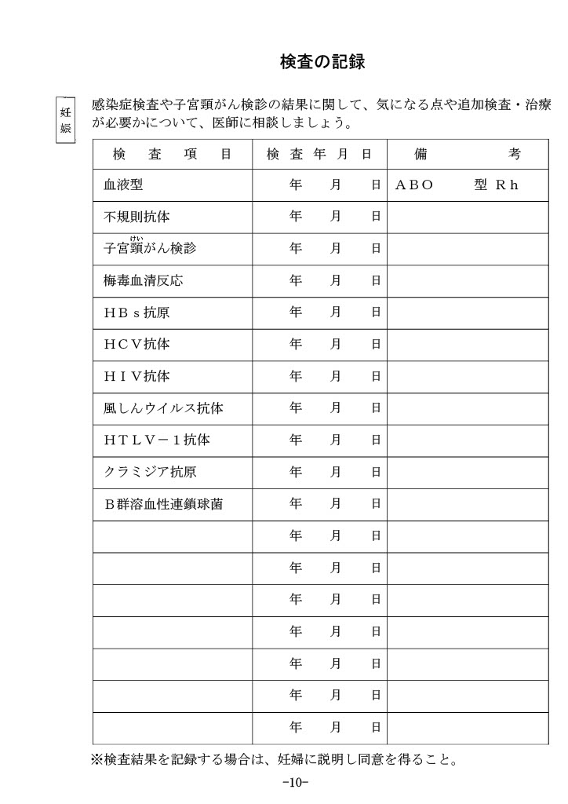
目次へ戻る

ページ１１_父親や周囲の方の記録
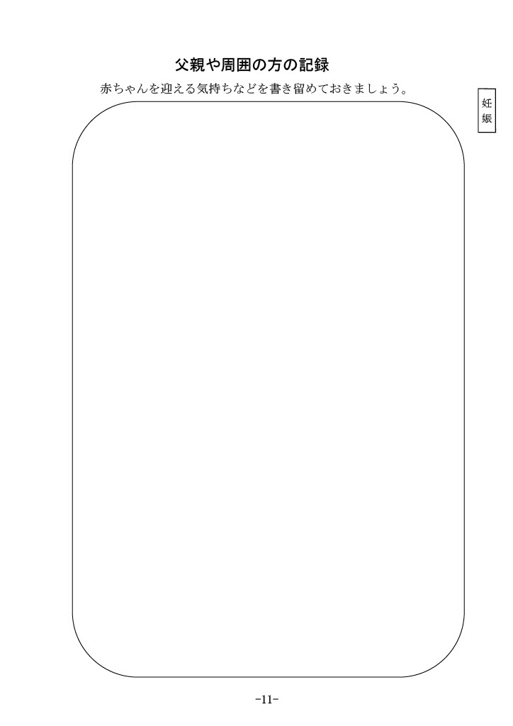
目次へ戻る

ページ１２_両親学級などの受講記録
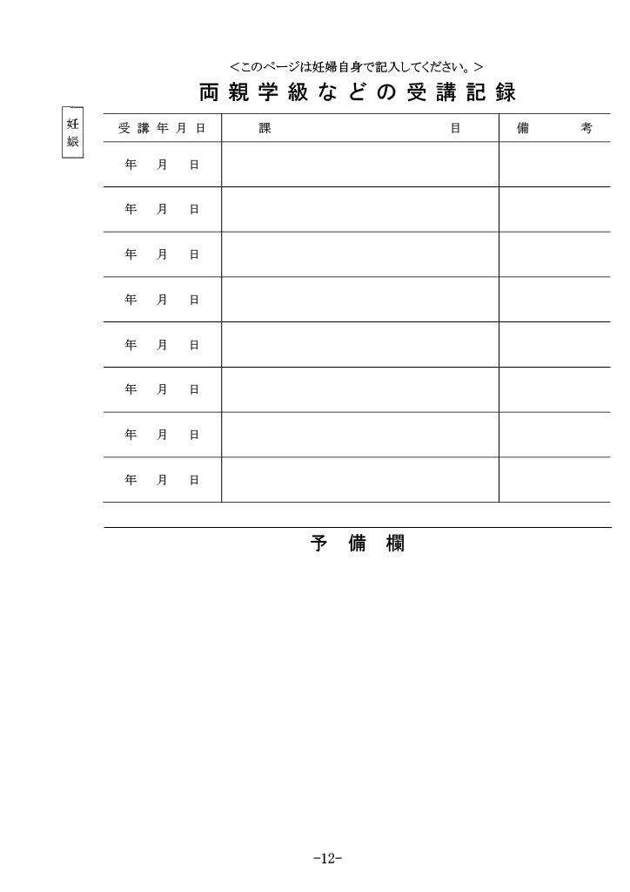
目次へ戻る

ページ１３_妊娠中と産後の歯の状態
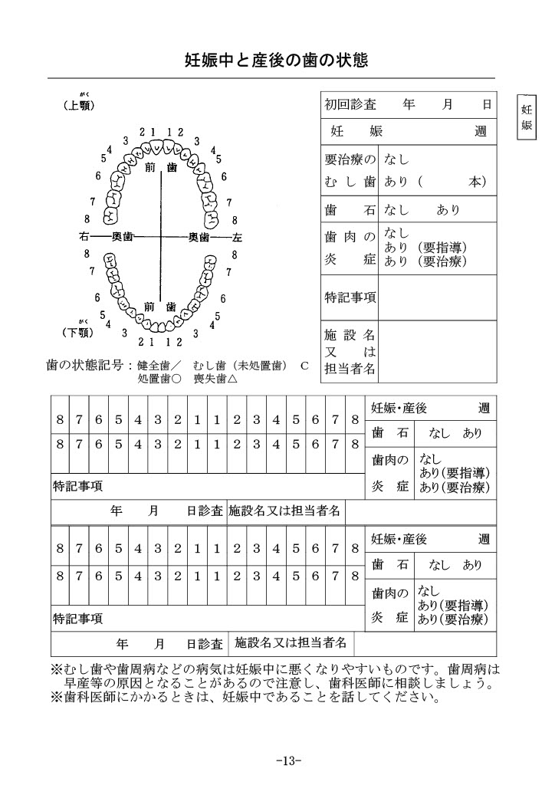
目次へ戻る

ページ１４_出産の状態
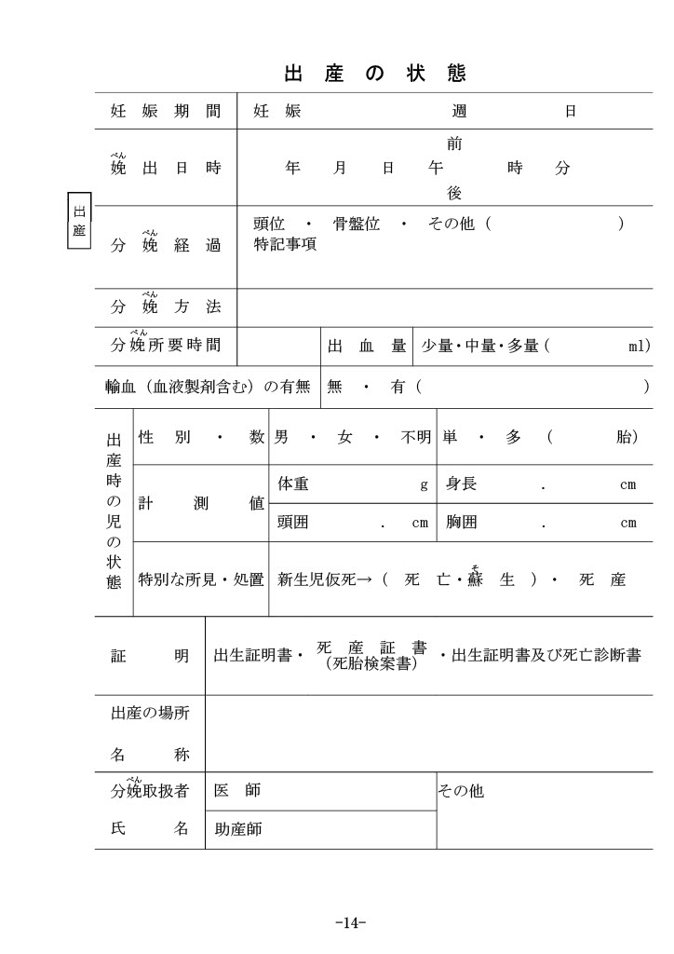
目次へ戻る

ページ１５_出産後の母体の経過
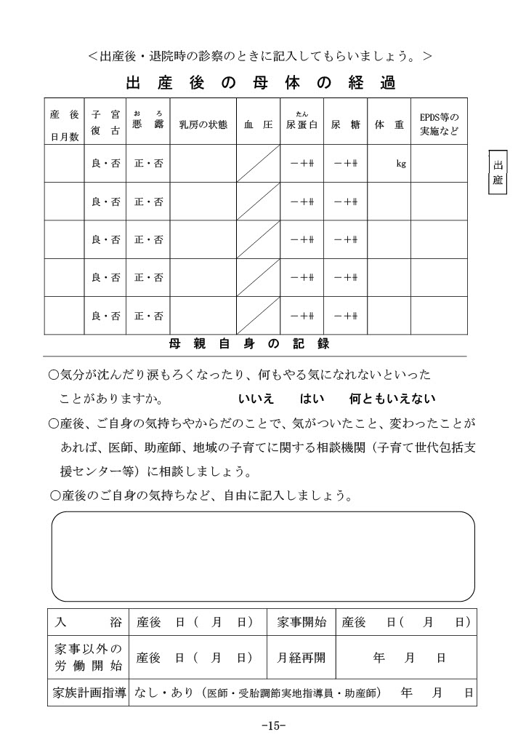
目次へ戻る

ページ１６_サービス利用記録
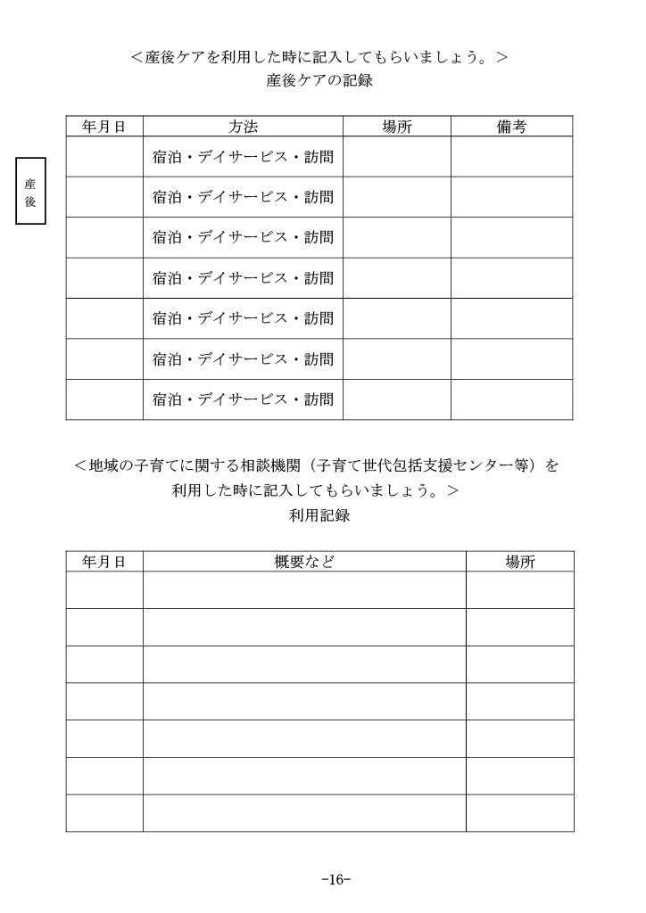
目次へ戻る

ページ１７_早期・後期新生児期の記録
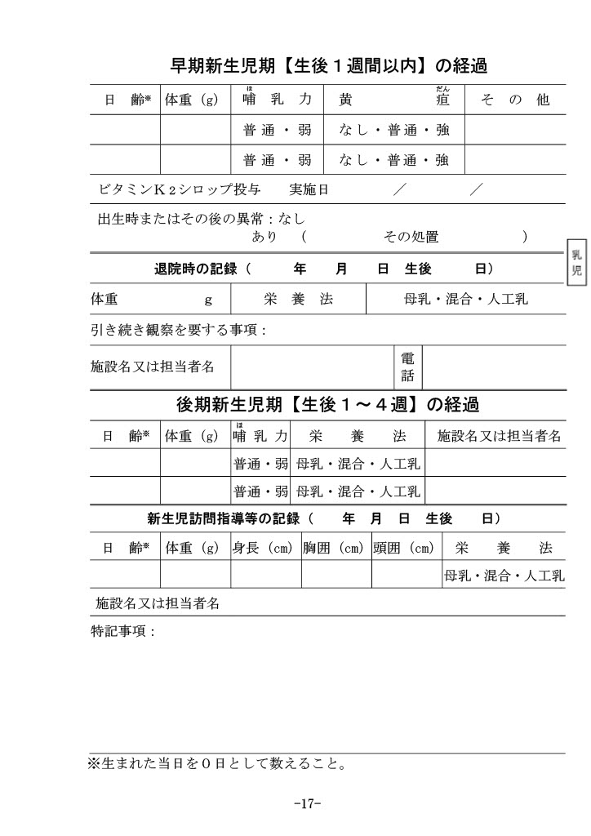
目次へ戻る

ページ１８_検査の記録
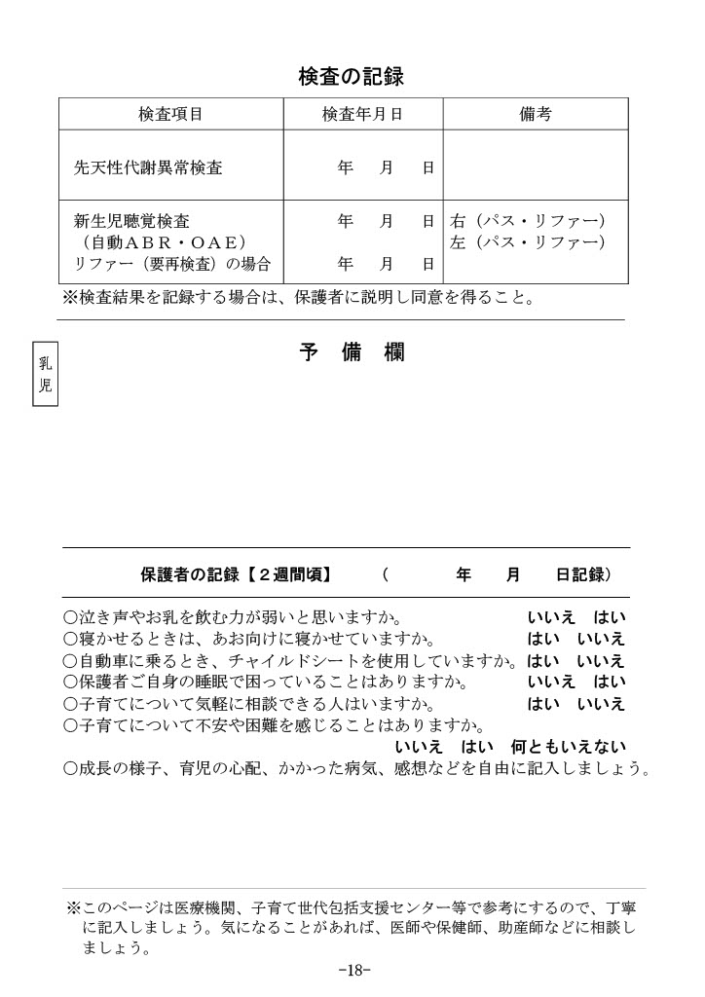
目次へ戻る

ページ２０_保護者の記録【１ヶ月頃】
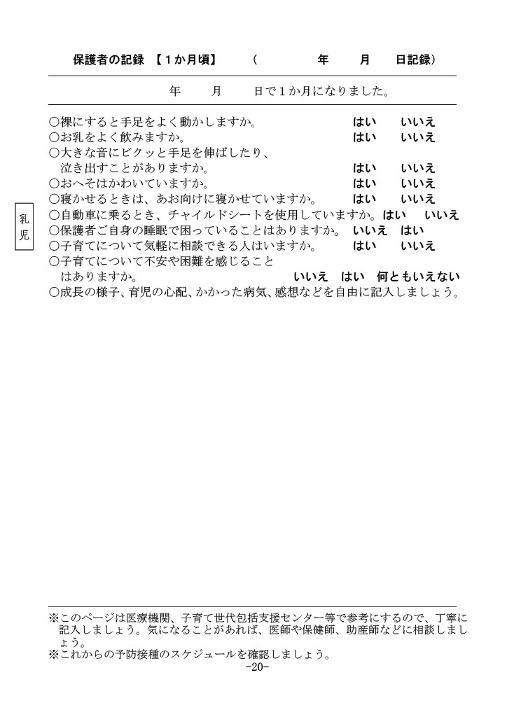
目次へ戻る

ページ２１_１ヶ月児健康診査
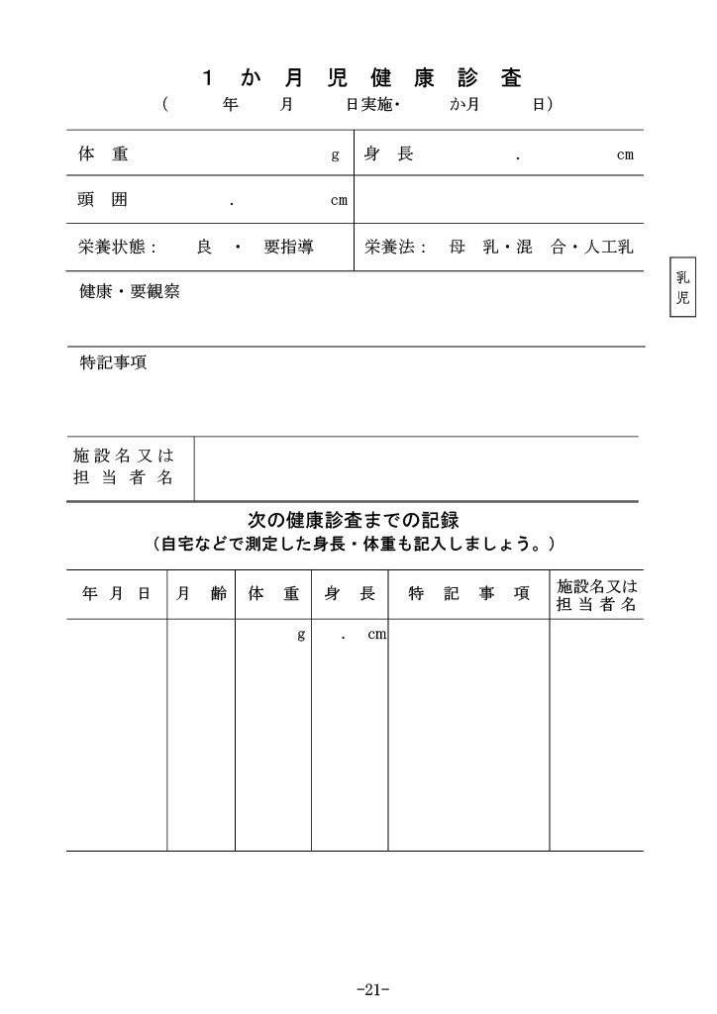
目次へ戻る

ページ２２_保護者の記録【２ヶ月頃】
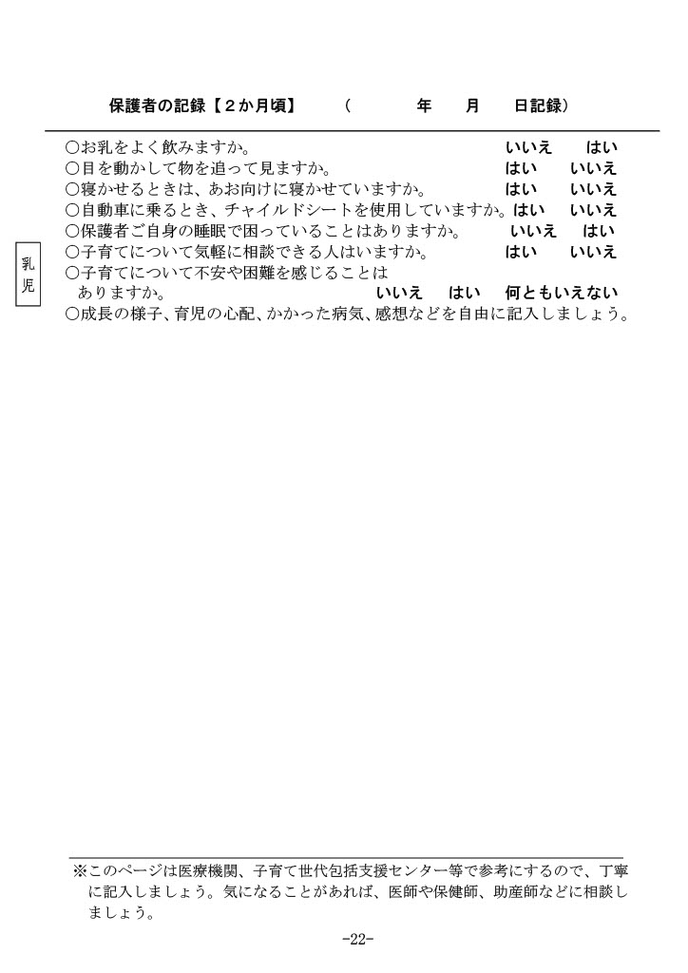
目次へ戻る

ページ２３_２ヶ月児健康診査
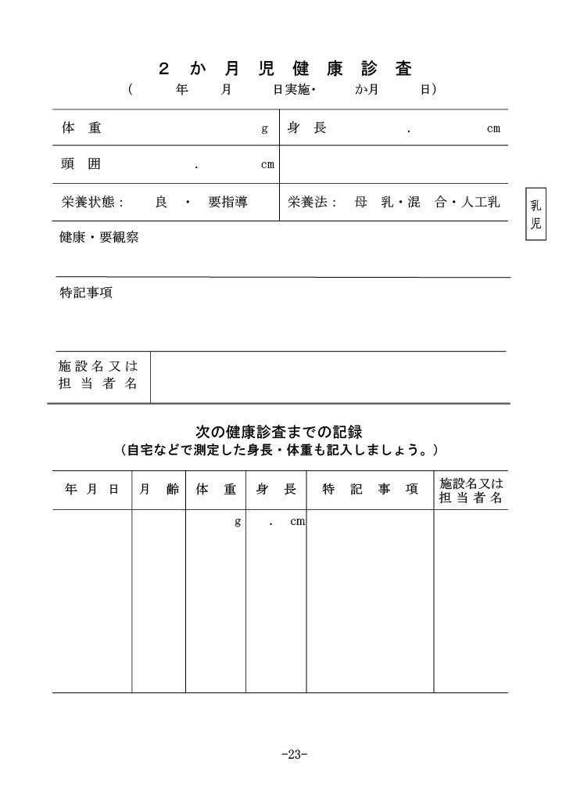
目次へ戻る

ページ２４_保護者の記録【３～４ヶ月頃】
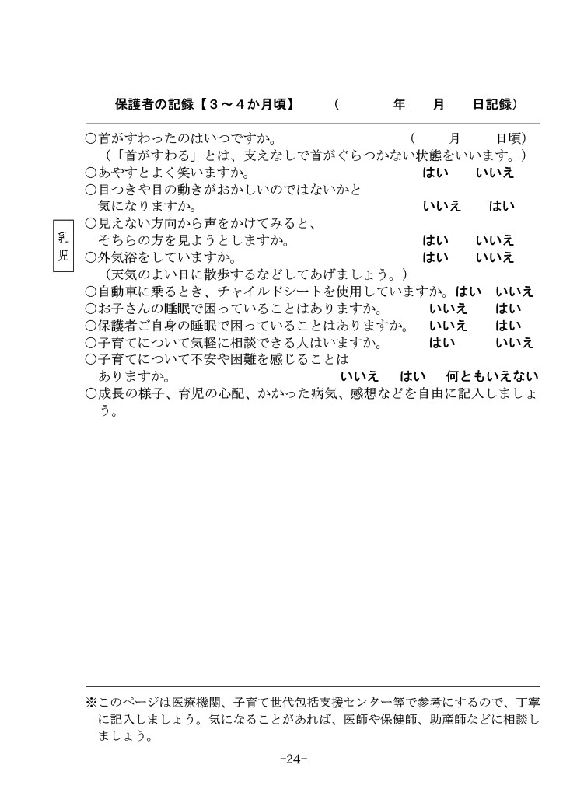
目次へ戻る

ページ２５_３～４ヶ月児健康診査
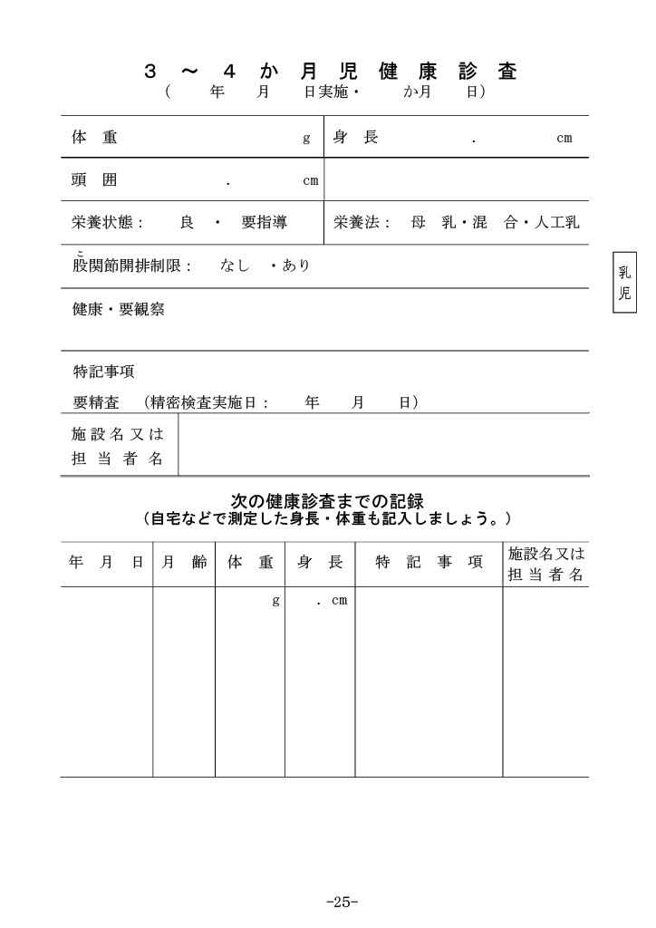
目次へ戻る

